Estadísticas
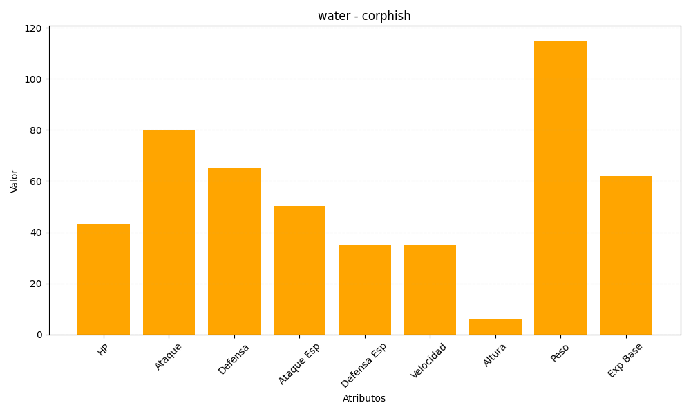
ID | Nombre | Tipo | HP | Ataque | Defensa | Ataque Especial | Defensa Especial | Velocidad | Altura | Peso | Experiencia Base
341 | corphish | water | 43 | 80 | 65 | 50 | 35 | 35 | 6 | 115 | 62

